关系图
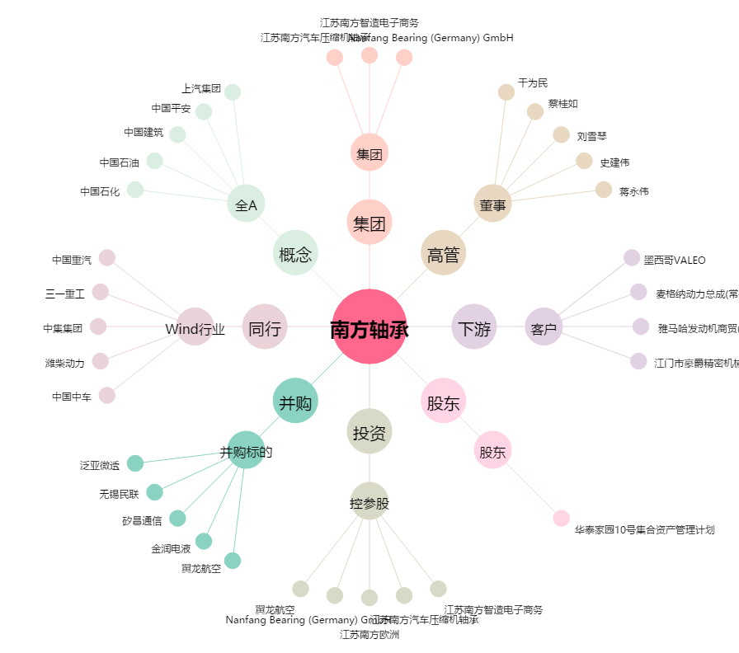
南方轴承[002553.SZ] - 关系概览图

